Главная
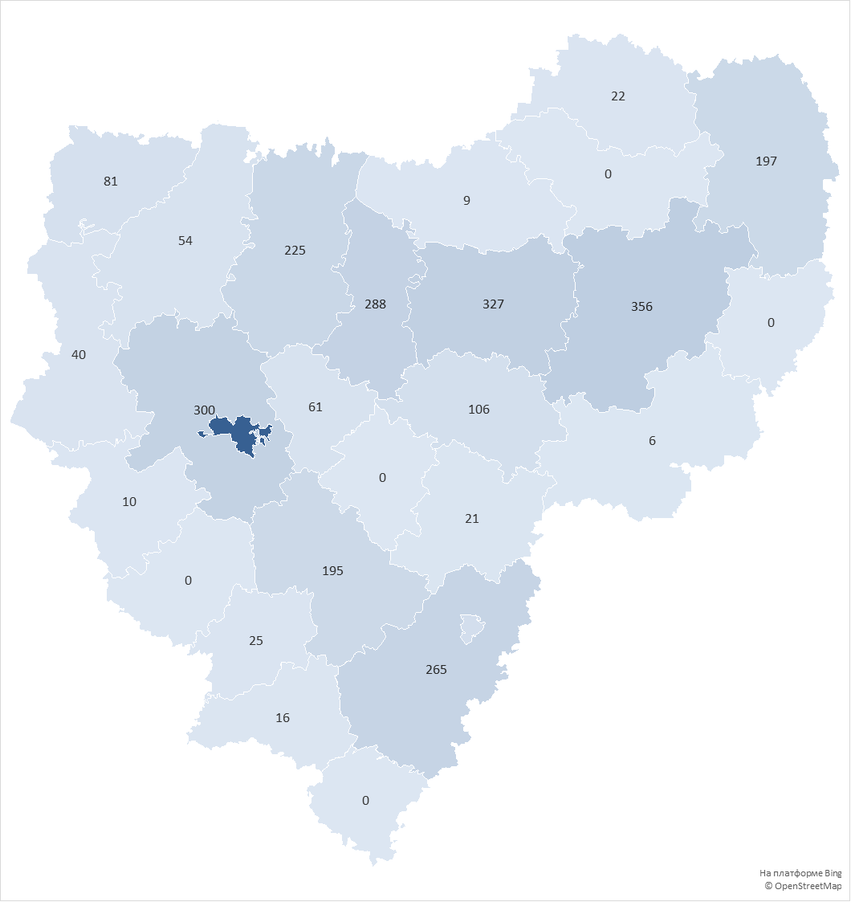
округ | Количество домов в управлении
городской округ Смоленск | 1959
Вяземский округ | 368
Сафоновский округ | 428
Смоленский округ | 311
Ярцевский округ | 303
Рославльский округ | 262
Духовщинский округ | 225
Гагаринский округ | 197
Починковский округ | 197
городской округ Десногорск | 112
Дорогобужский округ | 108
Велижский округ | 83
Кардымовский округ | 76
Демидовский округ | 62
Руднянский округ | 33
Хиславичский округ | 25
Сычевский округ | 20
Ельнинский округ | 21
Шумячский округ | 63
Краснинский округ | 10
Холм-Жирковский округ | 11
Угранский округ | 6
Глинковский округ | 0
Ершичский округ | 34
Монастырщинский округ | 0
Новодугинский округ | 4
Темкинский округ | 0
Всего: | 4918

